EVALUACIÓN
MMDS01.04.18.P02.F31
1
VERSIÓN
13/jul/2018
FECHA DE ENTRADA
EN VIGENCIA
SISTEMAS DE GESTIÓN Y CONTROL INTEGRADOS
(SISTEDA, SGC y MECI)
MODELO EVALUATIVO TÉCNICO
PROGRAMA DEPORVIDA

DESARROLLO SOCIAL
SERVICIO DE DEPORTE Y RECREACIÓN

FECHA: |  |  | ESCENARIO:
MONITOR:
DISCIPLINA: | AJEDREZ |  | NIVEL: | BASE
INDICADOR TÉCNICO
CONOCE LA HISTORIA DEL JUEGO DE AJEDREZ
EVALUACIÓN:

OBJETIVO: | IDENTIFICAR LOS CONOCIEMIENTOS DE CADA NIÑO SOBRE LA HISTORIA DEL JUEGO DE AJEDREZ |  |  |  | GRÁFICO

 |  |  |  |  | 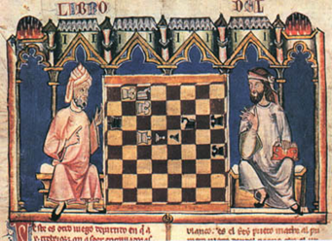
MATERIALES: | LAPICERO

DESCRIPCIÓN DE LA PRUEBA: | MEDIANTE UNA LECTURA EL NIÑO DEBE RECONCER ASPECTOS DE LA HISTORIA DE DEL JUEGO DE AJEDREZ, LUEGO DE ESTO DEBE CONTESTAR UN CUESTIONARIO DE 5 PREGUNTAS DE SELECCIÓN MULTIPLE, BASADO EN LA LECTURA.

RECOMENDACIONES: | SE PUEDE CON ANTERIORIDAD HABER DEJADO DE TAREA LA INVESTIGACION O HABER TOCADO EL TEMA EN CLASE

CALIFICACIÓN: | SE REALIZA EVALUACION ESCRITA, SE CALIFICA DE 1-5, si el alumno responde entre 1-2 preguntas, su calificcion es 1, si responde entre 3-4 preguntas, si calificaciones 2, y si responde las 5 corectamente si calificacion es 3. 3= Muy Bien (MB), 2= Bien (B) y 1= Por Mejorar (PM)

Vo.Bo. Realizó:
Vo.Bo. Revisó:
Vo.Bo. Aprobó:

Elaborado por: Aldover Alexander Colorado |  | Cargo: N/A |  |  | Fecha: 07/may/2017 | Firma:
Revisado por: Ruben Darío Muñoz Abadía |  | Cargo: Subsecretario de Fomento |  |  | Fecha: 10/may/2018 | Firma:
Aprobado por: Silvio Fernando López Ferro |  | Cargo: Secretario del Deporte y la Recreación |  |  | Fecha: 10/may/2018 | Firma:

EVALUACION
MMDS01.04.18.P02.F31
1
VERSIÓN
13/jul/2018
FECHA DE ENTRADA
EN VIGENCIA
SISTEMAS DE GESTIÓN Y CONTROL INTEGRADOS
(SISTEDA, SGC y MECI)
MODELO EVALUATIVO TÉCNICO
PROGRAMA DEPORVIDA

DESARROLLO SOCIAL
SERVICIO DE DEPORTE Y RECREACIÓN

FECHA: |  |  | ESCENARIO:
MONITOR:
DISCIPLINA: | AJEDREZ |  | NIVEL: | BASE
INDICADOR TÉCNICO
IDENTIFICA LOS COMPONENTES DEL TABLERO DEL JUEGO DE AJEDREZ Y SU RESPECTIVO MOVIMIENTO
EVALUACIÓN:

OBJETIVO: | IDENTIFICAR LOS COMPONENTES DEL TABLERO DEL JUEGO DE AJEDREZ Y SU RESPECTIVO MOVIMIENTO |  |  |  | GRÁFICO

 |  |  |  |  | 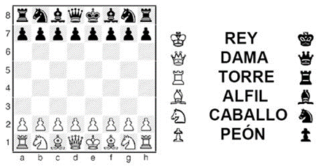 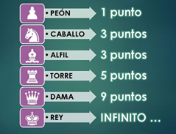 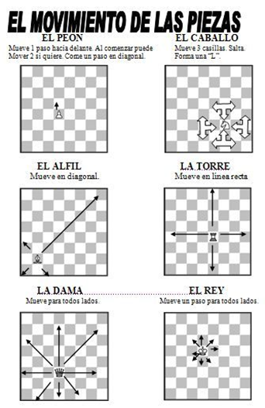
MATERIALES: | 5 TABLERO DE AJEDREZ CON FICHAS

DESCRIPCIÓN DE LA PRUEBA: | ESTANDO EN EL TABLERO EL ALUMNO SE LE INDICA QUE REALICE 5 ACCIONES RELACIONADOS CON EL TABLERO Y SUS FICHAS (saber que ficha es, saber como se mueve la ficha, y saber el valor de las fichas)

RECOMENDACIONES: | SE DEBE CON ANTERIORIDAD HABER TOCADO EL TEMA EN CLASE

CALIFICACIÓN: | SE REALIZA EVALUACION PRÁCTICA, SE CALIFICA DE 1-5, DONDE SI EL ALUMNO ACIERTA ENTRE 1-2 SU CALIFICACION ES = 1 (PM), SI ACIERTA ENTRE 3 Y 4 SU CALIFICACION ES = 2 (B), SI ACIERTA LAS 5 SU CALIFICACION ES 3 (MB)

Vo.Bo. Realizó:
Vo.Bo. Revisó:
Vo.Bo. Aprobó:

Elaborado por: Aldover Alexander Colorado |  | Cargo: N/A |  |  | Fecha: 07/may/2017 | Firma:
Revisado por: Ruben Darío Muñoz Abadía |  | Cargo: Subsecretario de Fomento |  |  | Fecha: 10/may/2018 | Firma:
Aprobado por: Silvio Fernando López Ferro |  | Cargo: Secretario del Deporte y la Recreación |  |  | Fecha: 10/may/2018 | Firma:

Hoja2
MMDS01.04.18.P02.F31
1
VERSIÓN
13/jul/2018
FECHA DE ENTRADA
EN VIGENCIA
SISTEMAS DE GESTIÓN Y CONTROL INTEGRADOS
(SISTEDA, SGC y MECI)
MODELO EVALUATIVO TÉCNICO
PROGRAMA DEPORVIDA

DESARROLLO SOCIAL
SERVICIO DE DEPORTE Y RECREACIÓN

FECHA: |  |  | ESCENARIO:
MONITOR:
DISCIPLINA: |  |  | NIVEL: | BASE
INDICADOR TÉCNICO
CONOCE LAS DIFERENTES FASES DEL JUEGO DE AJEDREZ
EVALUACIÓN:

OBJETIVO: | CONOCER LAS DIFERENTES FASES DEL JUEGO DE AJEDREZ (APERTURA, MEDIO Y FINAL) |  |  |  | GRÁFICO

 |  |  |  |  | 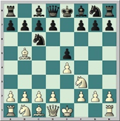
MATERIALES: | 5 TABLERO DE AJEDREZ CON FICHAS

DESCRIPCIÓN DE LA PRUEBA: | SE UBICAN 5 TABLERO DE AJEDREZ ORGANIZADOS CON 5 FASES DE JUEGO, AL OBSERVAR EL TABLERO EL NIÑO DEBE DETERMINAR, EN QUE FASE DEL JUEGO ESTAN UBICADAS LAS FICHAS, PREVIAMENTE COLACODAS EN EL TABLERO

RECOMENDACIONES: | SE PIEDEN HACER NUMEROS DEL 1-3 PARA QUE EL ALUMNO EN CADA TABLERO PONGA EL NUMERO CORRESPONDIENTE A LA FASE

CALIFICACIÓN: | SE REALIZA EVALUACION PRÁCTICA, SE CALIFICA DE 1-5, DONDE SI EL ALUMNO ACIERTA ENTRE 1-2 SU CALIFICACION ES = 1 (PM), SI ACIERTA ENTRE 3 Y 4 SU CALIFICACION ES = 2 (B), SI ACIERTA LAS 5 SU CALIFICACION ES 3 (MB)

Vo.Bo. Realizó:
Vo.Bo. Revisó:
Vo.Bo. Aprobó:

Elaborado por: Aldover Alexander Colorado |  | Cargo: N/A |  |  | Fecha: 07/may/2017 | Firma:
Revisado por: Ruben Darío Muñoz Abadía |  | Cargo: Subsecretario de Fomento |  |  | Fecha: 10/may/2018 | Firma:
Aprobado por: Silvio Fernando López Ferro |  | Cargo: Secretario del Deporte y la Recreación |  |  | Fecha: 10/may/2018 | Firma:

Hoja3
MMDS01.04.18.P02.F31
1
VERSIÓN
13/jul/2018
FECHA DE ENTRADA
EN VIGENCIA
SISTEMAS DE GESTIÓN Y CONTROL INTEGRADOS
(SISTEDA, SGC y MECI)
MODELO EVALUATIVO TÉCNICO
PROGRAMA DEPORVIDA

DESARROLLO SOCIAL
SERVICIO DE DEPORTE Y RECREACIÓN

FECHA: |  |  | ESCENARIO:
MONITOR:
DISCIPLINA: | AJEDREZ |  | NIVEL: | IRRADIACION
INDICADOR TÉCNICO
CONOCE LA HISTORIA DEL AJEDREZ EN COLOMBIA
EVALUACIÓN:

OBJETIVO: | CONOCER LA HISTORIA DEL AJEDREZ EN COLOMBIA |  |  |  | GRÁFICO

 |  |  |  |  | 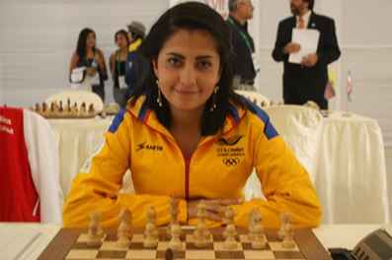
MATERIALES: | LAPICERO

DESCRIPCIÓN DE LA PRUEBA: | POR MEDIO DE UNA EVALUACION ESCRITA, EL NIÑO DEBE RESPONDER UN CUESTIONARIO EN RELACION A LA HISTORIA DEL AJEDREZ EN COLOMBIA

RECOMENDACIONES: | SE PUEDE CON ANTERIORIDAD HABER DEJADO DE TAREA LA INVESTIGACION O HABER TOCADO EL TEMA EN CLASE

CALIFICACIÓN: | SE REALIZA EVALUACION ESCRITA DE 5 PREGUNTAS, SE CALIFICA DE 1-5, DONDE 1-2= POR MEJORAR, 3-4= BIEN Y 5= MUY BIEN

Vo.Bo. Realizó:
Vo.Bo. Revisó:
Vo.Bo. Aprobó:

Elaborado por: Aldover Alexander Colorado |  | Cargo: N/A |  |  | Fecha: 07/may/2017 | Firma:
Revisado por: Ruben Darío Muñoz Abadía |  | Cargo: Subsecretario de Fomento |  |  | Fecha: 10/may/2018 | Firma:
Aprobado por: Silvio Fernando López Ferro |  | Cargo: Secretario del Deporte y la Recreación |  |  | Fecha: 10/may/2018 | Firma:

Hoja4
MMDS01.04.18.P02.F31
1
VERSIÓN
13/jul/2018
FECHA DE ENTRADA
EN VIGENCIA
SISTEMAS DE GESTIÓN Y CONTROL INTEGRADOS
(SISTEDA, SGC y MECI)
MODELO EVALUATIVO TÉCNICO
PROGRAMA DEPORVIDA

DESARROLLO SOCIAL
SERVICIO DE DEPORTE Y RECREACIÓN

FECHA: |  |  | ESCENARIO:
MONITOR:
DISCIPLINA: | AJEDREZ |  | NIVEL: | IRRADIACION
INDICADOR TÉCNICO
EJECUTA LA MOVILIDAD DE LAS PIEZAS DEL JUEGO DE AJEDREZ
EVALUACIÓN:

OBJETIVO: | MEJORAR LA MOVILIDAD DE LAS PIEZAS DEL JUEGO DE AJEDREZ |  |  |  | GRÁFICO

 |  |  |  |  | 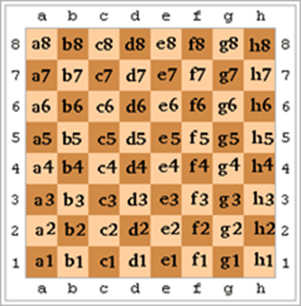 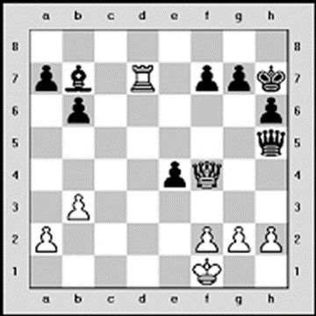
MATERIALES: | TABLERO DE AJEDREZ CON FICHAS

DESCRIPCIÓN DE LA PRUEBA: | SE UBICAN VARIAS FICHAS EN EL TALBERO DE AJEDRES, SE LE PREGUNTA AL ALUMNO POR 5 DE ELLAS, DONDE EL ÉL DEBE DECIR: EL NOMBRE DE LA FICHA, LA CASILLA DONDE SE ENCUENTRA Y SE LE DA INDICACION DE MOVER DETERMINADA FICHA Y ALGUN LUGAR

RECOMENDACIONES: | SE LE DEBE MENCIONAR LAS FICHA A MOVER SIN SEÑALAR QUE FICHA DEBE MOVER EL ALUMNO. SE PUEDEN UBICAR 5 FICHAS O MÁS EN EL TABLERO PARA QUE HAYAN DIFERENTES MOVIMIENTOS DE LAS FICHAS.

CALIFICACIÓN: | SE REALIZA EVALUACION PRACTICA CON 5 PROBLEMAS A RESOLVER, SE CALIFICA DE 1-5, DONDE 1-2= POR MEJORAR, 3-4= BIEN Y 5= MUY BIEN. SI EL ALUMNO ACIERTA EN TODAS, SU CALIFICACION ES 3, SI ACIERTA 3 o 4, SU CALIFICACION ES 2 Y SI ACIERTA 1, 2 O NINGUNA, SU CALIFICACION ES 1

Vo.Bo. Realizó:
Vo.Bo. Revisó:
Vo.Bo. Aprobó:

Elaborado por: Aldover Alexander Colorado |  | Cargo: N/A |  |  | Fecha: 07/may/2017 | Firma:
Revisado por: Ruben Darío Muñoz Abadía |  | Cargo: Subsecretario de Fomento |  |  | Fecha: 10/may/2018 | Firma:
Aprobado por: Silvio Fernando López Ferro |  | Cargo: Secretario del Deporte y la Recreación |  |  | Fecha: 10/may/2018 | Firma:

Hoja5
MMDS01.04.18.P02.F31
1
VERSIÓN
13/jul/2018
FECHA DE ENTRADA
EN VIGENCIA
SISTEMAS DE GESTIÓN Y CONTROL INTEGRADOS
(SISTEDA, SGC y MECI)
MODELO EVALUATIVO TÉCNICO
PROGRAMA DEPORVIDA

DESARROLLO SOCIAL
SERVICIO DE DEPORTE Y RECREACIÓN

FECHA: |  |  | ESCENARIO:
MONITOR:
DISCIPLINA: | AJEDREZ |  | NIVEL: | IRRADIACION
INDICADOR TÉCNICO
RESUELVE PROBLEMAS SENCILLOS DEL JUEGO DE AJEDREZ
EVALUACIÓN: | PROBLEMAS SECILLOS

OBJETIVO: | DAR SOLUCION A PROBLEMAS SENCILLOS DEL JUEGO DE AJEDREZ |  |  |  | GRÁFICO

 |  |  |  |  | 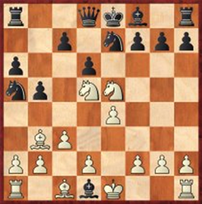 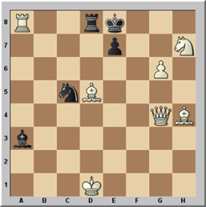 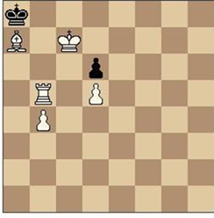
MATERIALES: | 3 TABLERO DE AJEDREZ CON FICHAS

DESCRIPCIÓN DE LA PRUEBA: | SE UBICAN TRES SITUACIONES DE JUEGO EN EL TABLERO MEDIANTE LAS CUALES LOS NIÑOS DEBEN RESOLVER Y DAR MATE EN UNA O DOS JUGADAS

RECOMENDACIONES: | EN CADA TABLERO SE ESCRIBE LA CANTIDAD DE JUGADAS EN LAS CUALES EL NIÑO DEBE RESOLVER LA SITUACION SOLUCION: 1.Cf6+ gxf6 2.Axf7++ - 2. ( Opción 1. Ne4 2. Qb5# ) ( Opción 2 Nd7 2. Bf7# ) ( Opción 3 1... e6 2. Rxd8# ) ( Opción 4 1... Kd7 2. Qxe7#

CALIFICACIÓN: | SE REALIZA EVALUACION PRACTICA CON TRES PROBLEMAS A RESOLVER, SE CALIFICA DE 1-3, DONDE 1= POR MEJORAR, 2= BIEN Y 3= MUY BIEN. SI EL ALUMNO RESUELVE LOS 3 PROBLEMAS, SU CALIFICACION ES 3, SI EL ALUMNO RESUELVE 2, SU CALIFICACION ES 2 Y SI RESUELVE 1 O NUNGUNO SU CALIFICACION ES 1

Vo.Bo. Realizó:
Vo.Bo. Revisó:
Vo.Bo. Aprobó:

Elaborado por: Aldover Alexander Colorado |  | Cargo: N/A |  |  | Fecha: 07/may/2017 | Firma:
Revisado por: Ruben Darío Muñoz Abadía |  | Cargo: Subsecretario de Fomento |  |  | Fecha: 10/may/2018 | Firma:
Aprobado por: Silvio Fernando López Ferro |  | Cargo: Secretario del Deporte y la Recreación |  |  | Fecha: 10/may/2018 | Firma:

Hoja6
MMDS01.04.18.P02.F31
1
VERSIÓN
13/jul/2018
FECHA DE ENTRADA
EN VIGENCIA
SISTEMAS DE GESTIÓN Y CONTROL INTEGRADOS
(SISTEDA, SGC y MECI)
MODELO EVALUATIVO TÉCNICO
PROGRAMA DEPORVIDA

DESARROLLO SOCIAL
SERVICIO DE DEPORTE Y RECREACIÓN

FECHA: |  |  | ESCENARIO:
MONITOR:
DISCIPLINA: | AJEDREZ |  | NIVEL: | FUNDAMENTACION
INDICADOR TÉCNICO
RESUELVE PROBLEMAS DIFICILES DEL JUEGO DE AJEDREZ
EVALUACIÓN: | PROBLEMAS DEL JUEGO DE AJEDREZ

OBJETIVO: | RESOLVER PROBLEMAS DIFICILES DEL JUEGO DE AJEDREZ |  |  |  | GRÁFICO

 |  |  |  |  | 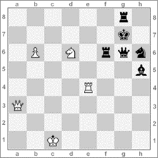 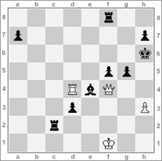 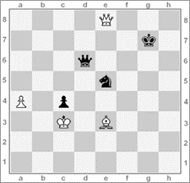 Soluciones: (1). Juegan las blancas y dan mate en 3, Da7/Rf8 Tc4/TxCd6 Tc8++ (2).juegan blancas y dan mate en 5, g5 2. Dd6+ Rg7 3. De7+ Tf7 4. Dxg5+ (3).juegan blancas, Rh8 5. Td8+ Tf8, Txf8# Rg7 2. Dxe5+ Dxe5+ 3. Ad4 Rf6 4. a5 Re6 5. Axe5 Rd7 6. a6 Rc6 7. Ad4 Rc7 8. Aa7
MATERIALES: | 3 TABLEROS CON SUS RESPECTIVAS FICHAS Y CRONOMETRO

DESCRIPCIÓN DE LA PRUEBA: | SU UBICAN EN LOS TABLEROS TRES PROBLEMAS LOS CUALES EL ALUMNO DEBE RESOLVER Y HACER JAQUE MATE EN UN TIEMPO LIMITE DE 1´30´´, CADA UNO, PARA UN TOTAL DE 4´30´´ . SI EL ALUMNO RESUELVE UN TALBERO EN MENOS DEL 1´30´´, PASA AL SIGUIENTE SIN ESPERAR QUE SE CUMPLA EL TIEMPO.

RECOMENDACIONES: | EN NINGUN MOMENTO SE PUEDE PASAR DEL TIEMPO TOTAL (4´30´´).

CALIFICACIÓN: | SE CALIFICA DE 1-3, DONDE 1= POR MEJORAR, 2= BIEN Y 3= MUY BIEN. SI EL ALUMNO RESUELVE LOS 3 PROBLEMAS, SU CALIFICACION ES 3, SI RESUELVE 2, SU CALIFICACION ES 2 Y SI RESUELVE, 1 O NINGUNO, SU CALIFICACION ES 1.

Vo.Bo. Realizó:
Vo.Bo. Revisó:
Vo.Bo. Aprobó:

Elaborado por: Aldover Alexander Colorado |  | Cargo: N/A |  |  | Fecha: 07/may/2017 | Firma:
Revisado por: Ruben Darío Muñoz Abadía |  | Cargo: Subsecretario de Fomento |  |  | Fecha: 10/may/2018 | Firma:
Aprobado por: Silvio Fernando López Ferro |  | Cargo: Secretario del Deporte y la Recreación |  |  | Fecha: 10/may/2018 | Firma:

Hoja7
MMDS01.04.18.P02.F31
1
VERSIÓN
13/jul/2018
FECHA DE ENTRADA
EN VIGENCIA
SISTEMAS DE GESTIÓN Y CONTROL INTEGRADOS
(SISTEDA, SGC y MECI)
MODELO EVALUATIVO TÉCNICO
PROGRAMA DEPORVIDA

DESARROLLO SOCIAL
SERVICIO DE DEPORTE Y RECREACIÓN

FECHA: |  |  | ESCENARIO:
MONITOR:
DISCIPLINA: | AJEDREZ |  | NIVEL: | FUNDAMENTACION
INDICADOR TÉCNICO
APLICA LOS SACRIFICIOS EN EL JUEGO DE AJEDREZ
EVALUACIÓN: | EL SACRIIFCIO

OBJETIVO: | APLICAR LOS SACRIFICIOS EN EL JUEGO DE AJEDREZ |  |  |  | GRÁFICO

 |  |  |  |  | 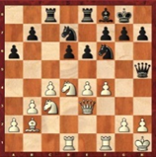 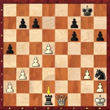 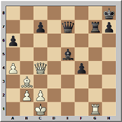 1a) Juegan negras: El clásico sacrificio de atracción 1…Td1 clava la dama blanca obligandola a la captura 2.Dxd1 (1b). 2a) Juegan negras: Damas y caballos actúan bien en equipo: 1…Dxh2+! atrae al rey blanco a una fea casilla, donde será victima de un tenedor de caballo después de 2.Rxh2 Cg4+ (2b). 3)1.Qg8+! Despeja la columna g para su torre, que dará mate a continuación: 1... Rxg8 2. Rxg8# *
MATERIALES: | 3 TABLEROS CON FICHAS

DESCRIPCIÓN DE LA PRUEBA: | SE UBICAN LAS FICHAS UN UNA SITIACION HIPOTETICA DE JUEGO, EN 3 TABLEROS Y EL ALUMNO DEBE DETERMINAR QUE SACRIFICIO SE DEBE HACER PARA LOGRAR CUMPLIR UN OBJETIVO

RECOMENDACIONES: | EN CADA CASO SE DEBE SEÑALAR EL OBJETIVO A CUMPLIR. SE DEBEN REALIZAR SITUACIONES DONDE SE SACRIFIQUE 1 O MAS FICHAS

CALIFICACIÓN: | SI EL ALIMNO RESUELVE LAS TRES ACCIONES SIN ERRORES, SU CALIFICACION ES 3, SI RESUELVE SOLO DOS, SU CALIFICACION ES 2 Y SI RESUELVE SOLO UNA O NINGUNA SU CALIFICACION ES 1. DONDE 1= POR MEJORAR, 2= BIEN Y 3= MUY BIEN

Vo.Bo. Realizó:
Vo.Bo. Revisó:
Vo.Bo. Aprobó:

Elaborado por: Aldover Alexander Colorado |  | Cargo: N/A |  |  | Fecha: 07/may/2017 | Firma:
Revisado por: Ruben Darío Muñoz Abadía |  | Cargo: Subsecretario de Fomento |  |  | Fecha: 10/may/2018 | Firma:
Aprobado por: Silvio Fernando López Ferro |  | Cargo: Secretario del Deporte y la Recreación |  |  | Fecha: 10/may/2018 | Firma:

Hoja8
MMDS01.04.18.P02.F31
1
VERSIÓN
13/jul/2018
FECHA DE ENTRADA
EN VIGENCIA
SISTEMAS DE GESTIÓN Y CONTROL INTEGRADOS
(SISTEDA, SGC y MECI)
MODELO EVALUATIVO TÉCNICO
PROGRAMA DEPORVIDA

DESARROLLO SOCIAL
SERVICIO DE DEPORTE Y RECREACIÓN

FECHA: |  |  | ESCENARIO:
MONITOR:
DISCIPLINA: | AJEDREZ |  | NIVEL: | FUNDAMENTACION
INDICADOR TÉCNICO
EJECUTA LA CORONACION EN EL JUEGO DE AJEDREZ
EVALUACIÓN: | CORONACION DEL PEON

OBJETIVO: | EJECUTAR LA CORONACION EN EL JUEGO DE AJEDREZ |  |  |  | GRÁFICO

 |  |  |  |  | 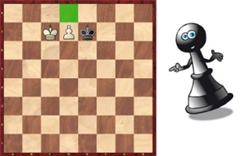 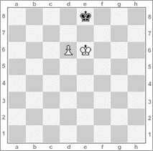 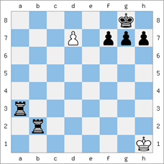
MATERIALES: | 3 TABLEROS DE AJEDREZ CON FICHAS

DESCRIPCIÓN DE LA PRUEBA: | EN CADA TALBERO SE UBICAN LAS FICHAS DE FORMATAL QUE SE RECREE UNA ACCION DE JUEGO DONDE EN VARIOS PASOS EL ALUMNO LLEGAR A CORONAR UN PEON Y ESTE LO DEBE DESCIFRAR

RECOMENDACIONES: | EL ALUMNO PUEDE REALIZAR LA JUGADA O TAMBIEN PUEDE ESCRIBIR EN CUANTAS JUGADAS SE LLEGA A LA CORONACION.

CALIFICACIÓN: | SE REALIZA EVALUACION PRÁCTICA, SE CALIFICA DE 1-3, DONDE 1= POR MEJORAR, 2= BIEN Y 3= MUY BIEN

Vo.Bo. Realizó:
Vo.Bo. Revisó:
Vo.Bo. Aprobó:

Elaborado por: Aldover Alexander Colorado |  | Cargo: N/A |  |  | Fecha: 07/may/2017 | Firma:
Revisado por: Ruben Darío Muñoz Abadía |  | Cargo: Subsecretario de Fomento |  |  | Fecha: 10/may/2018 | Firma:
Aprobado por: Silvio Fernando López Ferro |  | Cargo: Secretario del Deporte y la Recreación |  |  | Fecha: 10/may/2018 | Firma:

Hoja9
MMDS01.04.18.P02.F31
1
VERSIÓN
13/jul/2018
FECHA DE ENTRADA
EN VIGENCIA
SISTEMAS DE GESTIÓN Y CONTROL INTEGRADOS
(SISTEDA, SGC y MECI)
MODELO EVALUATIVO TÉCNICO
PROGRAMA DEPORVIDA

DESARROLLO SOCIAL
SERVICIO DE DEPORTE Y RECREACIÓN

FECHA: |  |  | ESCENARIO:
MONITOR:
DISCIPLINA: | AJEDREZ |  | NIVEL: | APROPIACION
INDICADOR TÉCNICO
MANEJA LOS DIFERENTES RITMOS DE JUEGO DEL AJEDREZ CON LA IMPLEMENTACION DEL RELOJ
EVALUACIÓN: | RELOJES DE AJEDREZ

OBJETIVO: | DOMINAR LAS MODALIDADES DE LAS PARTIDAS EN LOS LIMITES DEL TIEMPO |  |  |  | GRÁFICO

 |  |  |  |  | 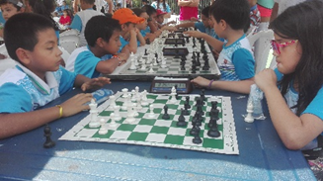 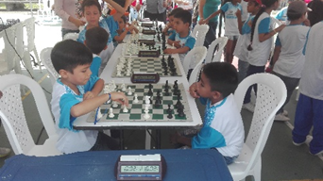
MATERIALES: | TABLERO DE AJEDREZ CON FICHAS, RELOJES PARA LA PRACTICA DEL AJEDREZ Y CRONOMETRO

DESCRIPCIÓN DE LA PRUEBA: | ENFRENTADOS DOS ALUMNOS, DISPUTAN UNA PARTIDA DE 10 MINUTOS, DONDE POR MEDIO DE LA OBSERVACION SE DETERMINA SI EL ALUMNO DOMINA EL RELOJ Y LOS RITMOS DE JUEGO EN UNA PARTIDA RELAMPAGO O BLITZ.

RECOMENDACIONES: | AQUÍ NO IMPORTA EN EL VENCEDOR DE LA PARTIDA, SINÓ EL DOMINIO DEL JUEGO DE LOS ALUMNOS CON RELACION AL RELOJ

CALIFICACIÓN: | SE CALIFICA DE 1 A 3, DONDE 3= SI EL ALUMNO REALIZA SU JUEGADA ENTRE 1 Y 3 SEGUNDOS, 2= SI JUEGA ENTRE 4 Y 5 SEGUNGOS Y 1= SI SU JUGADA LA EFECTUA EN UN TIEMPO MAYOR A 5 SEGUNDOS

Vo.Bo. Realizó:
Vo.Bo. Revisó:
Vo.Bo. Aprobó:

Elaborado por: Aldover Alexander Colorado |  | Cargo: N/A |  |  | Fecha: 07/may/2017 | Firma:
Revisado por: Ruben Darío Muñoz Abadía |  | Cargo: Subsecretario de Fomento |  |  | Fecha: 10/may/2018 | Firma:
Aprobado por: Silvio Fernando López Ferro |  | Cargo: Secretario del Deporte y la Recreación |  |  | Fecha: 10/may/2018 | Firma:

Hoja10
MMDS01.04.18.P02.F31
1
VERSIÓN
13/jul/2018
FECHA DE ENTRADA
EN VIGENCIA
SISTEMAS DE GESTIÓN Y CONTROL INTEGRADOS
(SISTEDA, SGC y MECI)
MODELO EVALUATIVO TÉCNICO
PROGRAMA DEPORVIDA

DESARROLLO SOCIAL
SERVICIO DE DEPORTE Y RECREACIÓN

FECHA: |  |  | ESCENARIO:
MONITOR:
DISCIPLINA: | AJEDREZ |  | NIVEL: | APROPIACION
INDICADOR TÉCNICO
APLICA LA ANOTACION ALGEBRICA DEL JUEGO DE AJEDREZ
EVALUACIÓN: | NOTACION ALGEBRAICA

OBJETIVO: | APLICAR LA ANOTACION ALGEBRICA DEL JUEGO DE AJEDREZ |  |  |  | GRÁFICO

MATERIALES: | LAPIZ, HOJA DE APUNTES Y TABLERO DE AJEDREZ CON FICHAS, CRONOMETRO

DESCRIPCIÓN DE LA PRUEBA: | SE ENFRENTAN DOS DOS ALUMNOS EN UNA PARTIDA RAPIDA DE 10 MIN, MEDIANTE LA CUAL DEBEN APUNTAR CADA JUGADA QUE REALICEN EN LA HOJA DE ANOTACION

RECOMENDACIONES: | EL MONITOR DEBE ESTAR PENDIENTE DE QUE ESCRIBA LA JUGADA CORRECTA Y MARCAR CON LAPIZ ROJO LA MALAS JUGADAS

CALIFICACIÓN: | SI el alumno no comente errores en los apuntes, su calificación es 3, si comete de 1 a 3 errores su calificación es 2 y si comete más de 3 errores su calificación es 1. O = Muy bien 1-2 = Bien De 3 o más = Por mejorar

Vo.Bo. Realizó:
Vo.Bo. Revisó:
Vo.Bo. Aprobó:

Elaborado por: Aldover Alexander Colorado |  | Cargo: N/A |  |  | Fecha: 07/may/2017 | Firma:
Revisado por: Ruben Darío Muñoz Abadía |  | Cargo: Subsecretario de Fomento |  |  | Fecha: 10/may/2018 | Firma:
Aprobado por: Silvio Fernando López Ferro |  | Cargo: Secretario del Deporte y la Recreación |  |  | Fecha: 10/may/2018 | Firma:

Hoja11
MMDS01.04.18.P02.F31
1
VERSIÓN
13/jul/2018
FECHA DE ENTRADA
EN VIGENCIA
SISTEMAS DE GESTIÓN Y CONTROL INTEGRADOS
(SISTEDA, SGC y MECI)
MODELO EVALUATIVO TÉCNICO
PROGRAMA DEPORVIDA

DESARROLLO SOCIAL
SERVICIO DE DEPORTE Y RECREACIÓN

FECHA: |  |  | ESCENARIO:
MONITOR:
DISCIPLINA: | AJEDREZ |  | NIVEL: | APROPIACION
INDICADOR TÉCNICO
RESUELVE PROBLEMAS COMPLEJOS DEL JUEGO DE AJEDREZ
EVALUACIÓN: | PROBLEMAS DEL JUEGO DE AJEDREZ

OBJETIVO: | RESUELVE PROBLEMAS COMPLEJOS DEL JUEGO DE AJEDREZ |  |  |  | GRÁFICO

 |  |  |  |  | 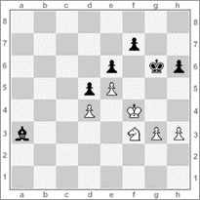 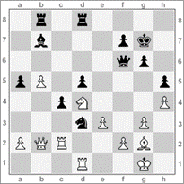 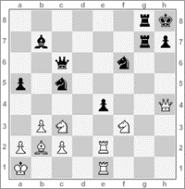 Soliciones: (1). Ganan las negras Ac8+ 2.Rg4, h5+ 3.Rh4, Ae3! declinan (Si 5.g4 Af2 y Si 5.C-h2 Ag4++ (2). Las blancas mueven, Txd3 cxd3 2.Ce6+ fxe6 3.Tc7+ las negras pierden la dama. (3). Las blancas juegan, Cxe4 Cc5xe4 2.Txe4 Cxe4 3.Txe4 Dxe4 4.Cg5 (amenaza mate en f7) Dg6 5.Dxh7+ Dxh7 6.Cf7++
MATERIALES: | TABLEROS DEL AJEDRES CON FICHAS, LAPIZ, HOJA DE APUNTES Y CRONOMETRO

DESCRIPCIÓN DE LA PRUEBA: | EN TRES TABLEROS DE AJEDREZ SE ORGANIZAN PROBLEMAS DE JUEGO, LOS CUALES EL ALUMNO DEBE RESOLVER EN UN TIEMPO LIMITE DE 2´ EN CADA TABLERO Y DEJAR POR ESCRITO EN LAS HOJAS DE APUNTE, EL RECORRIDO QUE SE UTILIZÓ PARA DAR SOLUCION AL PROBLEMA

RECOMENDACIONES: | EN EL MOMENTO EN QUE SE CUMPLA EL TIEMPO FINAL, SE DEBE DETENER TODO LOS QUE SE ESTA HACIENDO, SE REALIZA CONTEO REGRASIVO DE 5 A 0 PARA QUE EL ALUMNO REALICE EL CAMBIO DE TABLERO O PARE.

CALIFICACIÓN: | SE CALIFICA DE 1-3, DONDE 1= POR MEJORAR, 2= BIEN Y 3= MUY BIEN. SI EL ALUMNO RESUELVE LOS PROBLEMAS EN LOS 6´ O MENOS SIN FALLAS EN LAS ANOTACIONES SU CALIFICACION ES 3, SI LOS RESUELVE DE 6´ A 7´ SIN ARRORES EN LAS ANOTACIONES, SU CALIFICACION ES 2 Y SI LOS RESUELVE EN UN TIEMPO MAYOR A 7´ CON O SIN ERROR, SU CALIFICACION ES 1. SI LOS RESUELVE EN EL TIEMPO ESTABLECIDO CON UN ERROR EN LA NOTACION SU CALIFICACION ES 2, SI TIENE 2 ERRORES SU CALIFICACIION ES 1. EN CUALQUIER CASO EN QUE LO RESUELVA MAYOR AL TIEMPO CON ERRORES LA CALIFICACION ES 1

Vo.Bo. Realizó:
Vo.Bo. Revisó:
Vo.Bo. Aprobó:

Elaborado por: Aldover Alexander Colorado |  | Cargo: N/A |  |  | Fecha: 07/may/2017 | Firma:
Revisado por: Ruben Darío Muñoz Abadía |  | Cargo: Subsecretario de Fomento |  |  | Fecha: 10/may/2018 | Firma:
Aprobado por: Silvio Fernando López Ferro |  | Cargo: Secretario del Deporte y la Recreación |  |  | Fecha: 10/may/2018 | Firma:

